Vật tư Điện công nghiệp
TRƯỜNG CAO ĐẲNG NGHỀ VIỆT NAM - SINGAPORE
KHOA / BỘ MÔN: ĐIỆN CÔNG NGHIỆP

BẢNG KIỂM KÊ VẬT TƯ & ĐỐI SOÁT HIỆU CHỈNH
HỌC KỲ I - NĂM HỌC 2026 - 2027 - BỘ MÔN: ĐIỆN CÔNG NGHIỆP

STT | Tên vật tư | Quy cách / Yêu cầu kỹ thuật | Đơn vị tính | Ghi chú
1 | Băng keo cách điện | Đen, rộng 18mm, dài 18m | Cuộn
2 | Băng keo giấy | 3M, 20mmx27m | Cuộn
3 | Băng vải | Ceramic 1mm, 10mm x 10m | Cuộn
4 | Cầu chì ống 20mm | 0,5A | Cái
5 | Cầu chì ống 20mm | 2A | Cái
6 | Cầu chì ống 300mm | 5A | Cái
7 | Cầu chì ống 30mm | 10A | Cái
8 | Chỉ đai | Polyester ∅1mm, 200g | Cuộn
9 | Chì hàn | ∅ 0,8mm, 63/37, 100g | Cuộn
10 | Đầu cos Y | 1.5mm2 | Bịch
11 | Đầu cos Y | 2,5mm2 | Gói
12 | Ống dẫn khí | ∅ 4mm | m
13 | Ống dẫn khí | ∅ 6mm | m
14 | Đầu nối nhanh | ống ∅4mm; ren ngoài Ф10mm | Cái
15 | Đầu nối nhanh | Kiểu chữ L; ống ∅4mm; ren ngoài Ф5mm | Cái
16 | Đầu nối nhanh | ống ∅6mm; ren ngoài Ф10mm | Cái
17 | Đầu nối nhanh | ống ∅6mm; ren ngoài Ф13mm | Cái
18 | Đầu nối 1 chiều dùng cho van phân phối | ống ∅4mm; ren ngoài Ф5mm | Cái
19 | Đầu nối T | ∅ 4mm | Cái
20 | Đầu nối T | ∅ 6mm | Cái
21 | Đầu nối chia 4 ngã | ∅ 4mm | Cái
22 | Đầu nối chia 4 ngã | ∅ 6mm | Cái
23 | Van tiết lưu | 1 đầu ghim ống 1 đầu ren ngoài; ∅ 4mm; ren ngoài ∅ 10 | Cái
24 | Van tiết lưu | 1 đầu ghim ống 1 đầu ren ngoài; ∅ 6mm; ren ngoài ∅ 10 | Cái
25 | Jack bắp chuối | Cái; ∅ 4mm | Cái
26 | Jack bắp chuối | Đực; ∅ 4mm | Cái
27 | Jack cắm đực an toàn | ∅ 4mm | Cái
28 | Dầu nhớt máy nén khí | Cho máy nén khí 1 lít | Lít
29 | Dây cáp 3Cx2.5+1cx1.5mm | 450/750v, Cadivi | m
30 | Dây CV 1.0mm2 màu đen | 450/750v, Cadivi | m
31 | Dây CV 1.0mm2 màu đỏ | 450/750v, Cadivi | m
32 | Dây CV 1.0mm2 màu xanh | 450/750v, Cadivi | m
33 | Dây CV 1.5mm2 màu đen | 450/750v, Cadivi | m
34 | Dây CV 1.5mm2 màu đỏ | 450/750v, Cadivi | m
35 | Dây CV 1.5mm2 màu xanh | 450/750v, Cadivi | m
36 | Dây CV 2.5mm2 màu đỏ | 450/750v, Cadivi | m
37 | Dây CV 2.5mm2 màu vàng | 450/750v, Cadivi | m
38 | Dây CV 2.5mm2 màu xanh | 450/750v, Cadivi | m
39 | Dây điện đôi VCm 2x24 | 450/750v, Cadivi | m
40 | Dây điện đôi VCm 2x32 | 450/750v, Cadivi | m
41 | Dây điện từ | ∅ 0,5 mm | Kg
42 | Dây điện từ | ∅ 0,3 mm | Kg
43 | Dây đơn 0,5mm2 | 250V | m
44 | Dây đơn 16/10 | 450/750v, Cadivi | m
45 | Dây đơn 20/10 | 450/750v, Cadivi | m
46 | Dây rút 150mm | 150mm | gói
47 | Giấy cách điện | Polyester 0,3mm, 1m x 2m | Tờ
48 | Giấy cách điện | Polyester 0,1mm, 1m x 2m | Tờ
49 | Giấy nhám | 180, 230mmx28mm | Tờ
50 | Jack cắm đực an toàn | ∅ 4mm | Cái
51 | Kẹp ống PVC | D20 | Cái
52 | Khớp nối ren | D20 | Cái
53 | Khuôn nhựa quấn MBA | (27x36x37)mm | Cái
54 | Máng xương cá PVC | (25x45x1700)mm | Cây
55 | Nẹp 200x100mm | Tiến Phát | Cây
56 | Nhựa thông | 50 Gram | Bịch
57 | Ốc + tán φ4 | 25mm | Con
58 | Ống gen cách điện | ∅ 4mm, 60mm | Sợi
59 | Ống gen cách điện | ∅ 1mm, 60mm | Sợi
60 | Ống gen cách điện | ∅ 6mm, 60mm | Sợi
61 | Ống gen cách điện | ∅ 2mm, 60mm | Sợi
62 | Ống PVC D20 mm | Tiến Phát | Cây
63 | Phim cách điện | Polyester 0,2mm, 1m x 2m | Tở
64 | Pin 1.5V | AAA | Viên
65 | Pin 1.5V | AA | Viên
66 | Pin 9V | 9V | Viên
67 | Tấm dán | 20x20mm | Gói
68 | Thanh cài thiết bị (Omega) | 35mm, VN | Cây
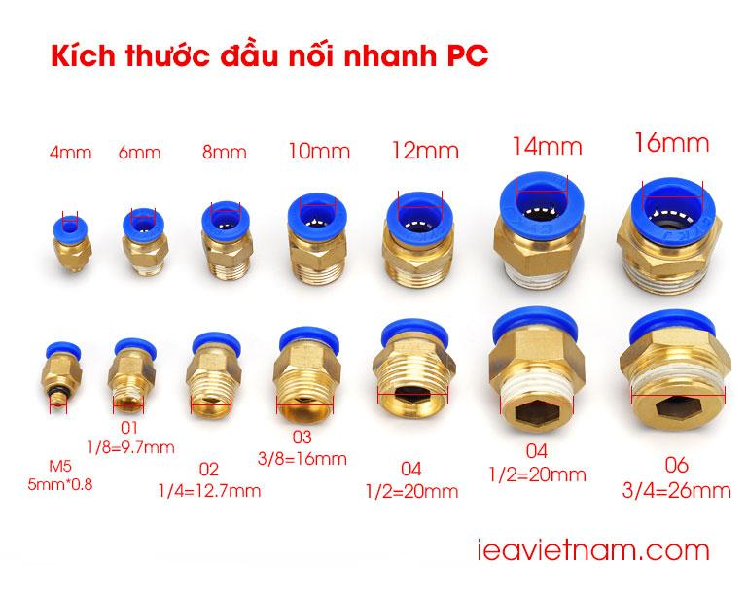
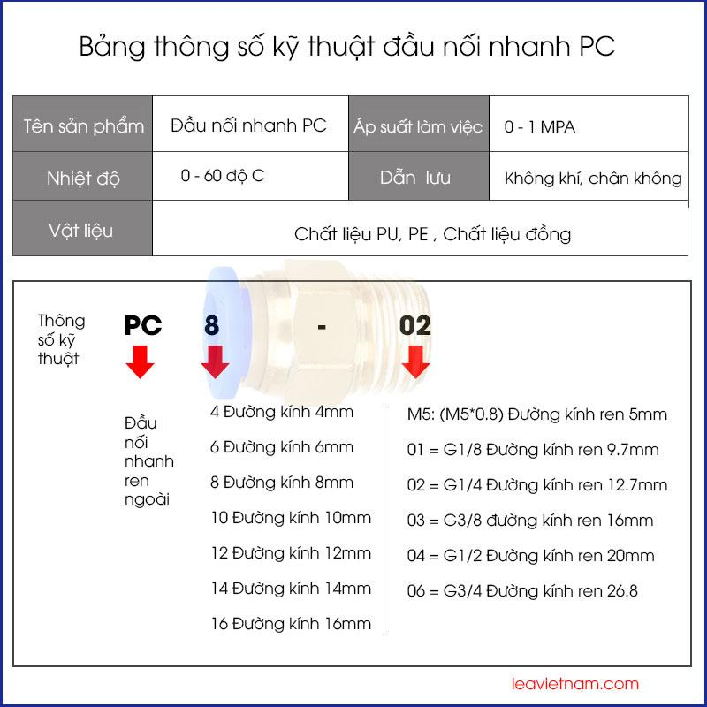
69 | Tụ điện (tụ quạt) | 220VAC, 2µF | Cái
70 | Vít bắn gỗ 5x20mm | Màu đen (thép) | Con
71 | Vít bắn sắt 10mm | Bake đầu dù | Con
72 | Vít bắn sắt 20 mm | Bake đầu dù | Con
73 | Vỏ cầu chì ống 20mm | 20mm | Cái
74 | Vỏ cầu chì ống 30mm | 30mm | Cái
TỔNG CỘNG:

NGƯỜI KIỂM KÊ |  | THỦ KHO VẬT TƯ
(Ký, ghi rõ họ tên) |  | (Ký, ghi rõ họ tên)

